Estadísticas
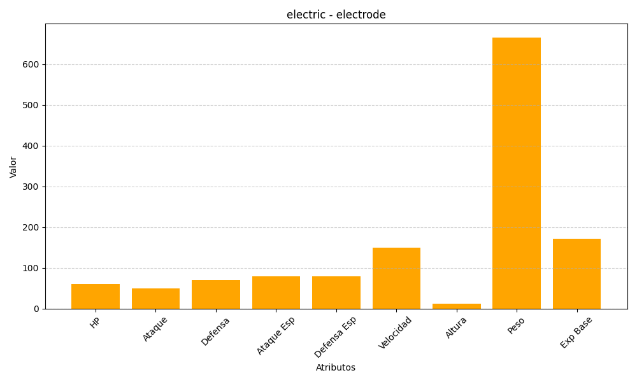
ID | Nombre | Tipo | HP | Ataque | Defensa | Ataque Especial | Defensa Especial | Velocidad | Altura | Peso | Experiencia Base
101 | electrode | electric | 60 | 50 | 70 | 80 | 80 | 150 | 12 | 666 | 172

